Накладная-№3
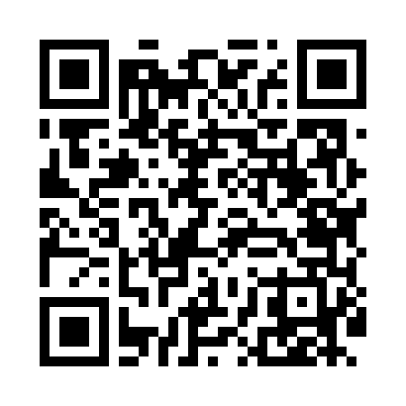
Номер товарно-транспортной накладной: |  |  | Торговый представитель: Kamol aka
Поставщик: Toshkent falcon fly 2 |  |  | Телефон торгового представителя: +998979626299
Дата отгрузки: 13.12.2025 |  |  | Контрагент: """" Klient
Дата консигнации: |  |  | Адрес:
Доставщик: |  |  | Телефон:
Телефон доставщика:
Время заказа: 13.12.2025 13:01:00
№ | Штрих-код | Название товаров (работ,услуг) | Количество | Количество в кейсе | Цена | Сумма
 |  |  | 159 |  |  | 18206000
1 | 6920250567846 | Пластмассовая ложка A002 DB-67-84 | 20 | 20 шт. | 6,000 | 120,000
2 | 6920250567983 | Пластиковый салатница 30610 DB-67-98 | 20 | 20 шт. | 46,000 | 920,000
3 | 6920250671208 | Пластмас ликобчали чашка 76603 DB-67-120 | 20 | 20 шт. | 54,000 | 1,080,000
4 | 6920250671093 | Пластмас соусница 3303 7x7x3 см DB-67-109 | 20 | 20 шт. | 7,000 | 140,000
5 | 6920250671123 | Пластмас коса 76006 15x15x7 cм DB-67-112 | 20 | 20 шт. | 27,000 | 540,000
6 | 6988321597666 | Ложка 815-3 DB-3-110 | 4 | 4 шт. | 20,000 | 80,000
7 | 6934163000086 | Металл урна Gucci бренди кўринишида A65 DB-99 -8 | 4 | 4 шт. | 120,000 | 480,000
8 | 6903299212328 | Корзина для бумаг металлическая KD06-134,Garb age Can DB-2-135 | 20 | 20 шт. | 19,000 | 380,000
9 | 2011519634400 | Металлический электрическая казан 2016X 6 лит ир XP-30-27 | 2 | 2 коробка | 3,365,000 | 6,730,000
10 | 2011052085356 | Овқатларни иссиқ сақловчи электрон металл қоз он 11L XP-30-56 | 1 | 1 шт. | 957,000 | 957,000
11 | 2016655604201 | Ичимликни иссиқ сақловчи металл графин 13L XP -30-54 | 1 | 1 шт. | 1,316,000 | 1,316,000
12 | 2016416359609 | МиниТепло металлический казан 2019X 11 литир XP-30-25 | 1 | 1 коробка | 3,415,000 | 3,415,000
13 | 6920250567914 | Пластиковый салатница 7109 23x23 см DB-67-91 | 10 | 10 шт. | 64,000 | 640,000
14 | 2017804242572 | Мусорное ведро из коррозионностойкой стали DB -304-20 | 16 | 1 коробка, 4 шт. | 88,000 | 1,408,000
Итого: 18206000

